Estadísticas
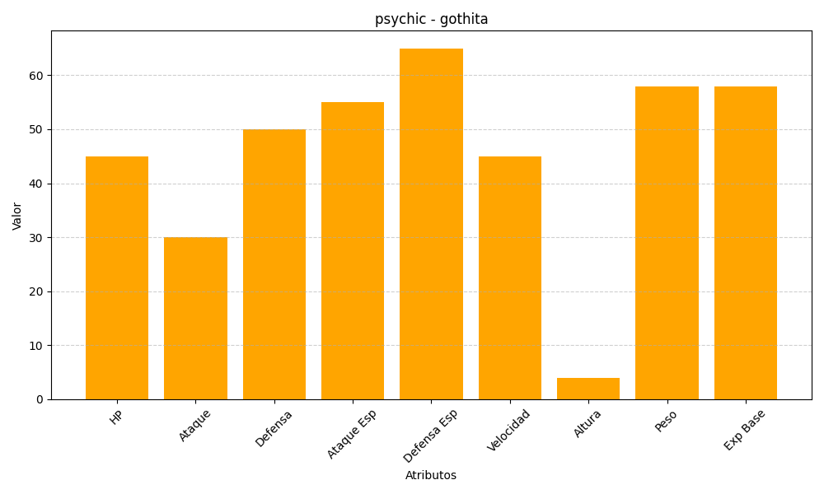
ID | Nombre | Tipo | HP | Ataque | Defensa | Ataque Especial | Defensa Especial | Velocidad | Altura | Peso | Experiencia Base
574 | gothita | psychic | 45 | 30 | 50 | 55 | 65 | 45 | 4 | 58 | 58

